2023_08_data
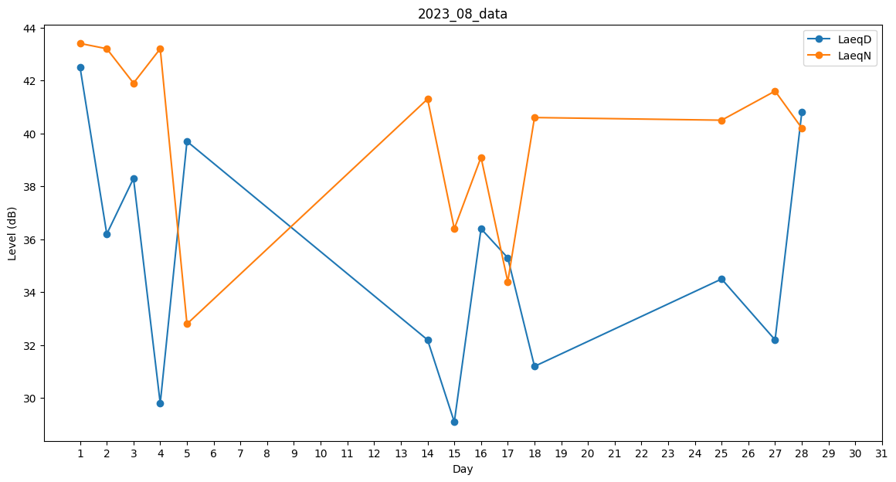
Day | LaeqD | LaeqN
1 | 42.5 | 43.4
2 | 36.2 | 43.2
3 | 38.3 | 41.9
4 | 29.8 | 43.2
5 | 39.7 | 32.8
6 | 38.9 | 0
7 | 0 | 0
8 | 0 | 40.5
9 | 0 | 36.4
10 | 0 | 0
11 | 0 | 0
12 | 0 | 36.1
13 | 0 | 32.8
14 | 32.2 | 41.3
15 | 29.1 | 36.4
16 | 36.4 | 39.1
17 | 35.3 | 34.4
18 | 31.2 | 40.6
19 | 37.8 | 0
20 | 0 | 0
21 | 0 | 0
22 | 0 | 0
23 | 0 | 0
24 | 0 | 0
25 | 34.5 | 40.5
26 | 0 | 0
27 | 32.2 | 41.6
28 | 40.8 | 40.2
29 | 30.1 | 0
30 | 0 | 0
31 | 0 | 0

